Solicitud gráfica
 | Área: | Matemáticas |  |  | Fecha:
 | Grado: | 11
 | Título del tema: | Funciones |  |  | ¿Cuaderno de estudio o recurso? | Recurso
 | Editor: | Cristhian Bello |  |  | Motor del recurso | M5A

 | Código guión o recurso: | MA_11_01_REC20 | ← Para determinar este código, visite la hoja de Ayuda
 |  |  |  |  | ESPECIFICACIÓN DE ARCHIVOS A ENTREGAR
Núm. | Archivo Shutterstock o ruta en web | Imagen para: | Tipo | Formato | Nombre imagen SMALL | Tamaño imagen SMALL | Nombre imagen ZOOM | Tamaño imagen ZOOM | Descripción | Observaciones
IMG01 | Ver observaciones | Recurso M5A | Ilustración | Horizontal | MA_11_01_REC20_IMG01n.png | 286 x 286 px | MA_11_01_REC20_IMG01a.png | 500 x 500 px | 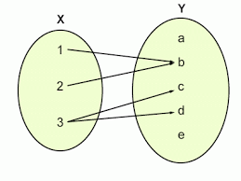 | El mismo diagrama sagital de la IMG01 del recurso 10, Modificar los diagramas sagitales para que todos los del motor tengan el mismo formato.
IMG02 | Ver observaciones | Recurso M5A | Ilustración | Horizontal | MA_11_01_REC20_IMG02n.png | 286 x 286 px | MA_11_01_REC20_IMG02a.png | 500 x 500 px | 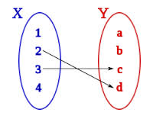 | Trazar una flecha adicional que relaciones 4 con a, Modificar los diagramas sagitales para que todos los del motor tengan el mismo formato.
IMG03 | Ver observaciones | Recurso M5A | Fotografía | Horizontal | MA_11_01_REC20_IMG03n.png | 286 x 286 px | MA_11_01_REC20_IMG03a.png | 500 x 500 px | 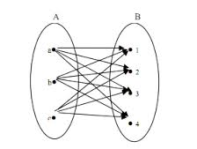 | Modificar los diagramas sagitales para que todos los del motor tengan el mismo formato.
IMG04 | Ver observaciones | Recurso M5A | Ilustración | Horizontal | MA_11_01_REC20_IMG04.png | 286 x 286 px |  |  | 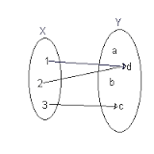 | La misma IMG04 del recurso 10. Modificar los diagramas sagitales para que todos los del motor tengan el mismo formato.
IMG05 | Ver observaciones | Recurso M5A | Ilustración | Horizontal | MA_11_01_REC20_IMG05n.png | 286 x 286 px | MA_11_01_REC20_IMG05a.png | 500 x 500 px | 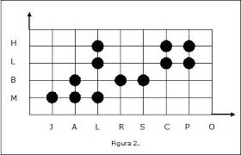 | Una grafica similar a esta pero en el eje horizontal se ubican en orden de izquierda a derecha las letras A, B, C, D, E, F,G, H y en el vertical en orden de abajo hacia arriba A, B, C, D, se resaltan los mismos puntos que en la rejilla que se ve en la grafica, se elimina la frase: figura 2
IMG06 | Ver observaciones | Recurso M5A | Ilustración | Horizontal | MA_11_01_REC20_IMG06n.png | 286 x 286 px | MA_11_01_REC20_IMG06a.png | 500 x 500 px | 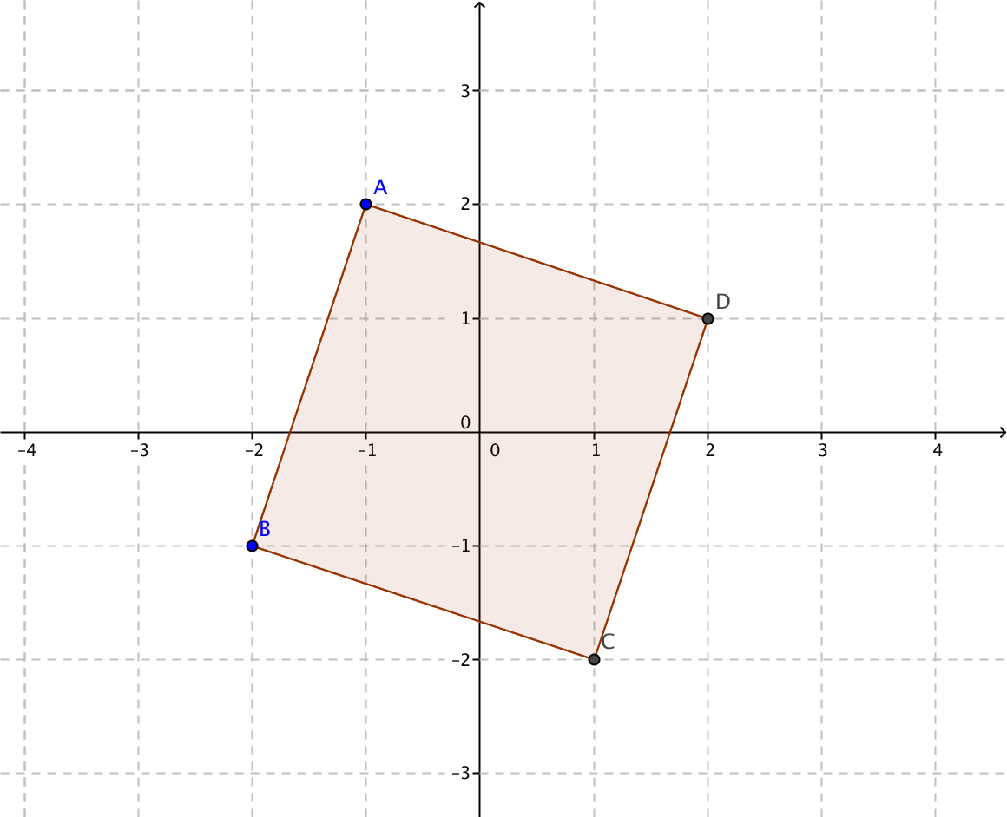 | La misma IMG06 del recurso 10
IMG07 | Ver observaciones | Recurso M5A | Ilustración | Horizontal | MA_11_01_REC20_IMG07n.png | 286 x 286 px | MA_11_01_REC20_IMG07a.png | 500 x 500 px | 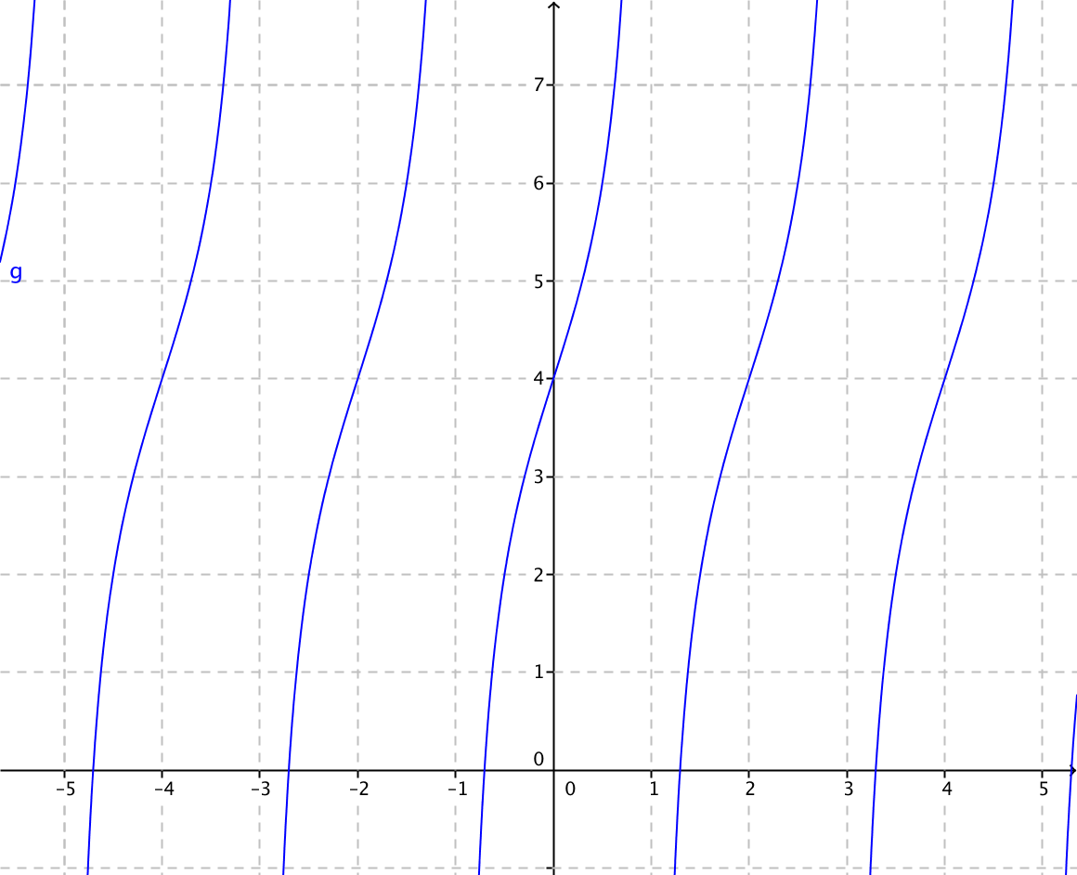 | Grafica de la fuuncion f(x)=tan(x)+4
IMG08 | Ver observaciones | Recurso M5A | Ilustración | Horizontal | MA_11_01_REC20_IMG08n.png | 286 x 286 px | MA_11_01_REC20_IMG08a.png | 500 x 500 px | 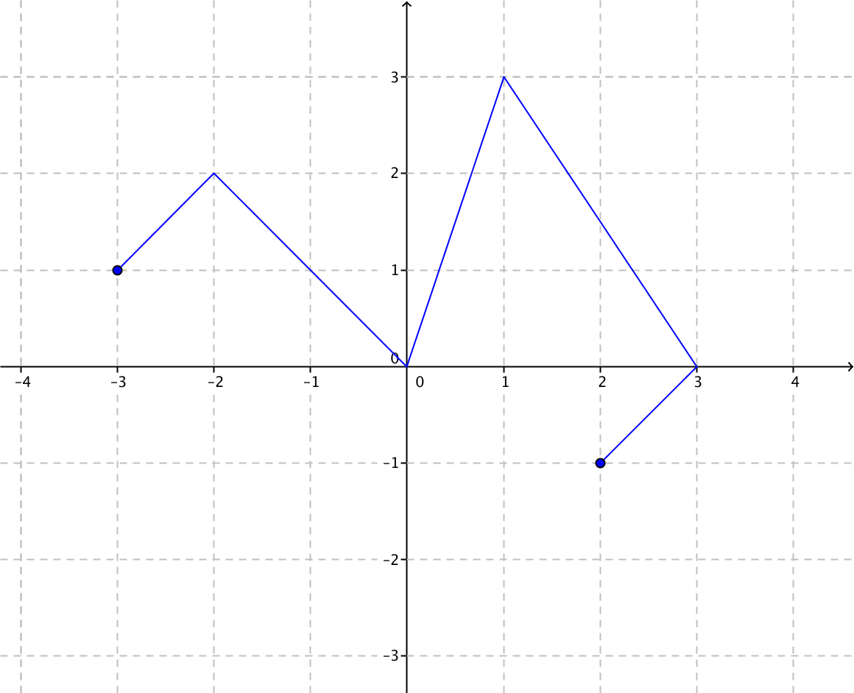 | La misma grafica IMG08 del recurso 10
IMG09 | Ver observaciones | Recurso M5A | Ilustración | Horizontal | MA_11_01_REC20_IMG09n.png | 286 x 286 px | MA_11_01_REC20_IMG09a.png | 500 x 500 px | 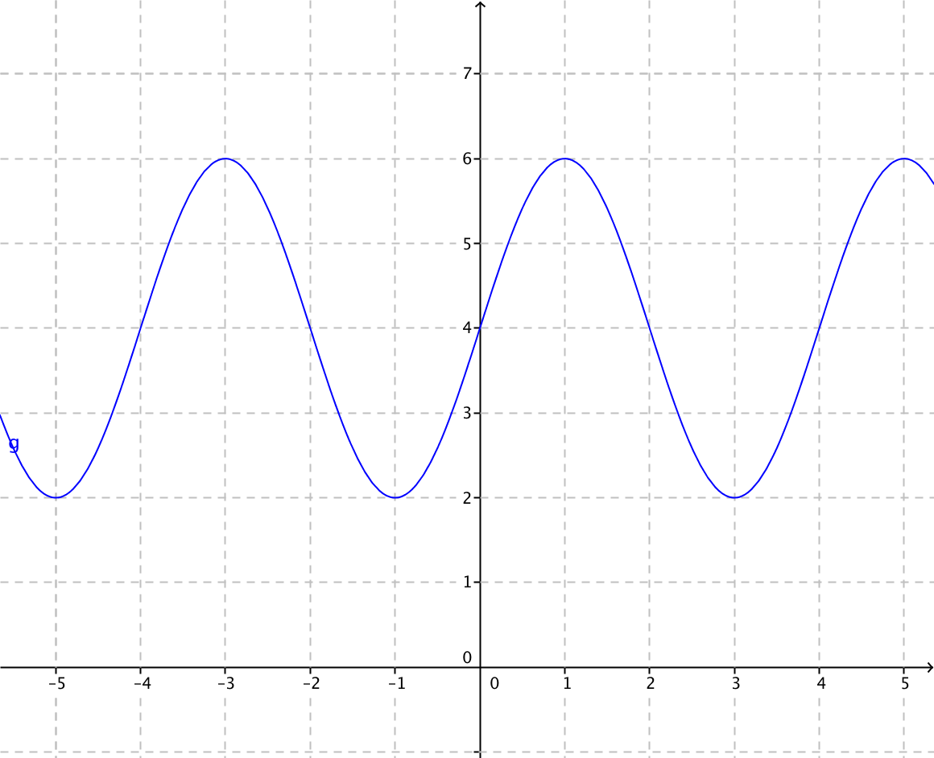 | La misma grafica img09 del recurso 10

